Fuente de Financiamiento
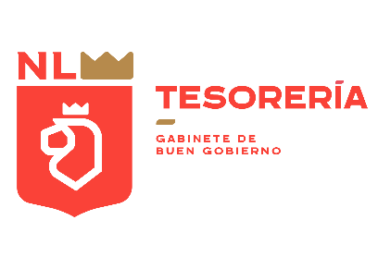
GOBIERNO DEL ESTADO DE NUEVO LEÓN
Clasificación por Fuente de Financiamiento
Egresos Devengados 2022 - 2024
Cifras en miles de pesos

Concepto | 2022 | 2023 | 2024*

Recursos Fiscales | 36,452,246 | 43,240,388 | 21,053,423
Financiamientos Internos | 23,629,159 | 37,066,107 | 0
Recursos Federales No Etiquetados | 55,175,484 | 65,805,004 | 38,010,353
Recursos Federales Etiquetados | 38,625,436 | 42,943,310 | 19,371,143
Total de Egresos | 153,882,325 | 189,054,810 | 78,434,919

*/ Información al Segundo Trimestre de 2024

